申请表
安路普气动检测仪采购申请-2024.06.20

序号 | 零部件名称 | 品牌型号/图号 | 单位 | 数量 | 图示 | 推荐供应商 | 备注 | 单价 | 总价
1 | 气动量仪 | DM-2A | 台 | 1 | 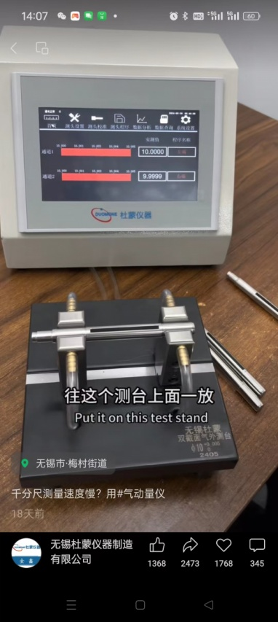 | 无锡杜蒙仪器制造有限公司 金 鑫15365249917 | 用于气阀零件外形尺寸检验 | 3600 | 3600
2 | 双截面 气外测台 | φ4（0/-0.1） φ7.85（±0.05） | 台 | 1 |  |  |  | 2800 | 2800
3 | 空气过滤器 | QGZ-3 | 台 | 1 |  |  |  | 1600 | 1600
申请人：姚明阳
要求到货日期：2024.07.15前 |  |  |  |  |  |  |  |  | 8000

